Gradbeni materiali s PCB
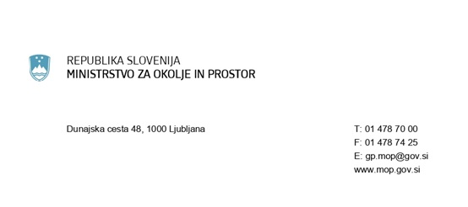

POPIS VGRAJENIH GRADBENIH MATERIALOV, KI VSEBUJEJO PCB
na podlagi 17.a člena Uredbe o odstranjevanju polikloriranih bifenilov in polikloriranih terfenilov (Uradni list RS, št. 34/08, 9/09 in 44/22 - ZVO-2)
1. INVESTITOR rekonstrukcije/odstranitve stavbe
Naziv firme / ime in priimek fizične osebe:
Ulica:
Hišna številka:
Poštna številka:
Pošta:
Matična številka (firma):

2. LOKACIJA STAVBE:
Ulica:
Hišna številka:
Poštna številka:
Pošta:
Katastrska občina:
Parcelna številka:
Številka stavbe:

3. PODATKI O GRADBENIH MATERIALIH - PCB:
 | Ocena količine gradbenega materiala, ki vsebuje ali bi lahko vseboval PCB - v kg
(-) dilatacijske tesnilne mase med betonskimi elementi, tesnilne mase pri oknih, okenskih in drugih steklih in podbojih ter tesnilne mase v fugah v sanitarnih prostorih
(-) stenski in stropni opleski
(-) lepila
(-) stropne plošče, v katerih so PCB mehčala ali protipožarna sredstva
(-) gradbeni elementi iz plastične mase
(-) izolacija ter ovoji električne napeljave

